F) 1
Formato: Trabajadores con Doble Asignación Salarial en Municipios no Colindantes Geográficamente |  |  |  |  |  |  |  |  |  |  |  |  |  |  | ENTIDAD FEDERATIVA: Baja California
Fondo de Aportaciones para la Educación Tecnológica y de Adultos/Instituto Nacional para la Educación de los Adultos (FAETA/INEA) |  |  |  |  |  |  |  |  |  |  |  |  |  |  | 4to Trimestre 2016

Municipio | Localidad | RFC | CURP | Nombre del Trabajador | Clave integrada | Clave Presupuestal |  |  |  |  |  |  | Clave CT | Nombre CT | Periodo en el CT
 |  |  |  |  |  | Partida Presupuestal | Código de Pago | Clave de Unidad | Clave de Sub Unidad | Clave de Categoría | Horas Semana Mes | Número de Plaza |  |  | Desde | Hasta

NO APLICA

Total Personas : |  |  |  |  |  |  |  |  |  |  | Total Plazas :

Fuente : Información proporcionada por las Entidades Federativas
Importante: Listar Sólo los Municipios no Colindantes
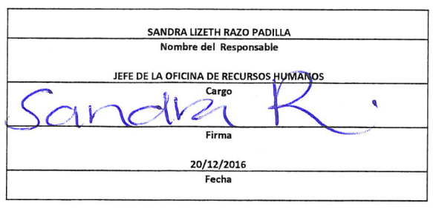

 |  |  |  |  | NOTA:
 |  |  |  |  | En este período no se registraron trabajadores con Doble Asignación Salarial en Municipios no Colindantes Geográficamente.

